Sheet1
2024.5.1之后设变履历
序号 | 项目 | QAD号 | 图号 | 产品名称 | 原图纸 | 现图纸 | 变化点说明 | 原未税单价 | 厂家报价 | 成本变化点分析 | 现未税单价 | 厂家库存数量 | 荣昌库存数量 | 统计日期 | 过渡方式 | 厂家 | 技术负责人 | 提出时间 | ECN编号 | 采购负责人 | 完成情况 | 完成时间
1 | H4 | SHT0000823 | H4681010070A0 | H4底支架 | 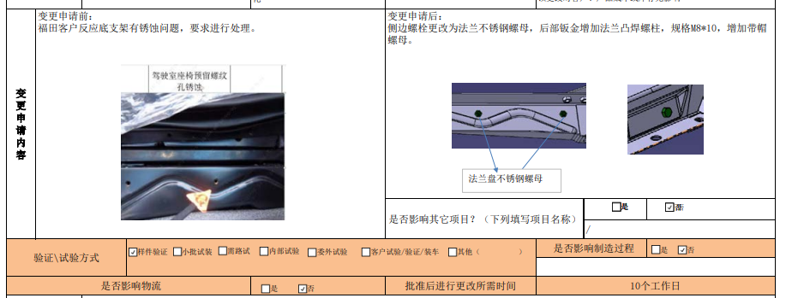 |  | 1.底支架后部钣金取消左侧孔，右侧孔扩孔至8mm 2.增加M8焊接螺栓（后部钣金增加法兰凸焊螺柱），规格M8*10，增加带帽螺母。 2.侧边螺栓更改为法兰不锈钢螺母 | 57.37 | 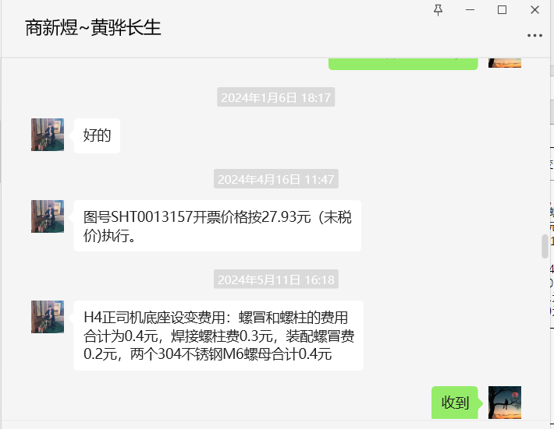 | 1.增加不锈钢螺栓，费用预计0.19元/件 2.增加一个不锈钢螺帽0.2元，装配费用20/3600*30=0.16元 3.M6不锈钢螺母0.12元/件（原铁质焊接螺母0.06元/件），两个差价为0.12元。 4.打孔费用，按照40T,增加0.03元/件 5.焊接费0.8*3.14*0.04=0.1元 6.喷涂费用预计0.1元 7.整体费用增加0.9元 | 58.2658 | 成品1040件+未喷涂半成品960件 | 233 | 2024.5.11 | 消耗过渡 | 黄骅长生 | 李宁 | 2024.5.11 | RCN0005442 | 吴英格 | 进行中 | 2024.5.15
2 |  | TMA0000279 |  | 气泡袋 | 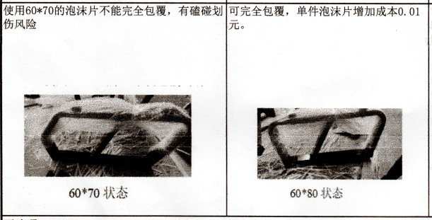 |  | 60*70规格改为60*80 | 0.26 | 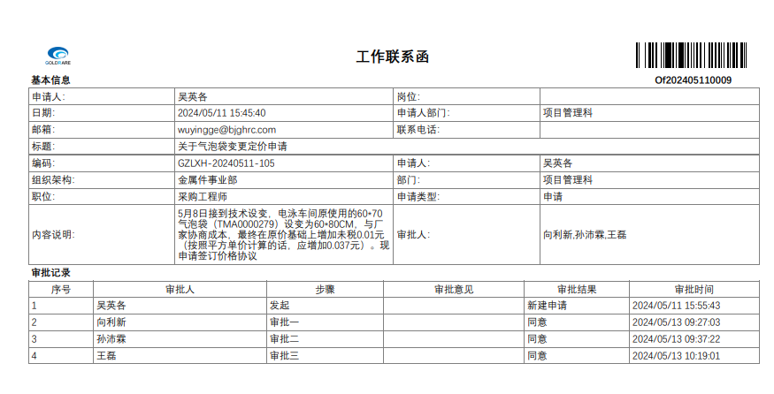 | 增加未税0.01元 | 0.27 |  |  | 2024.5.11 | 消耗过渡 | 黄骅保俊成 | 张宝龙 | 2024.5.11 | GHRC-20240506 | 吴英格 | 已完成 | 2024.5.14
3 |  | SHT0013109 |  | VDC阀下支架轴 | 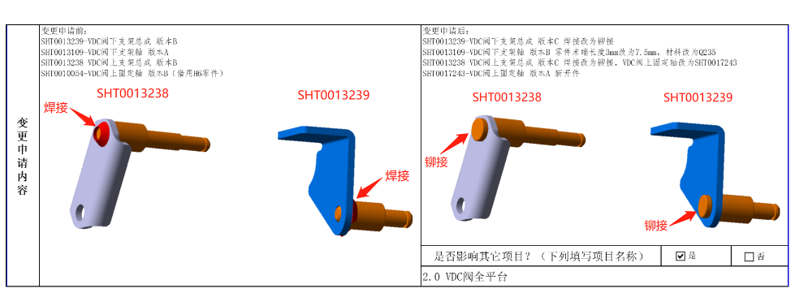 |  | 零件末端长度3mm改为7.5mm，材料改为Q235 | 0.5/0.4 |  | 价格未变 | 0.5/0.4 |  |  | 2024.4.28 | 消耗过渡 | 沧州智凯/霸州政锦 | 冯亮亮 | 2024.4.28 | ECN0005505 | 吴英格 | 已完成
4 |  | SHT0017243 |  | VDC阀上支架轴 |  |  | 1.零件末端长度3mm改为7.5mm，材料改为Q235 2.原SHT0010054继续在H6项目上采用焊接方式，新拆分出SHT0017243用在2.0平台，采用铆接方式 | 0.6/0.55 | 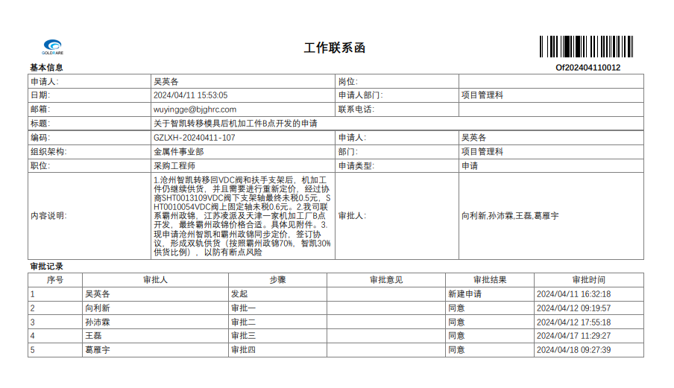 | 价格未变 | 0.6/0.55 |  |  | 2024.4.28 | 消耗过渡 | 沧州智凯/霸州政锦 | 冯亮亮 | 2024.4.28 | ECN0005505 | 吴英格 | 已完成
4 |  | SLT0010541 |  | 阻尼器支架 | 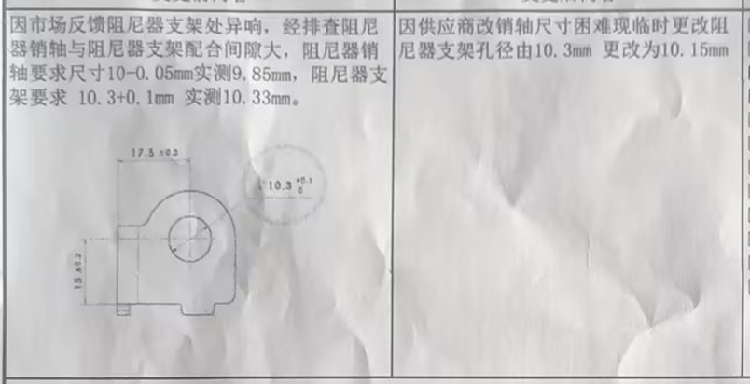 |  | 阻尼器销轴要求尺寸10-0.05mm实测9.85mm，阻尼器支架要求10.3+0.1mm，实测10.33mm。因供应商改销轴尺寸困难现临时更改阻尼器支架孔径由10.3mm更改为10.15mm |  |  | 价格未变 |  |  |  | 2024.5.31 | 消耗过渡 | 沧州智凯已转移回自制 | 张宝龙 | 2024.5.31 | GHRC-20240529 | 吴英格 | 已完成
4 |  | SLT0010904 |  | 靠背一级调节下边板右 |  | 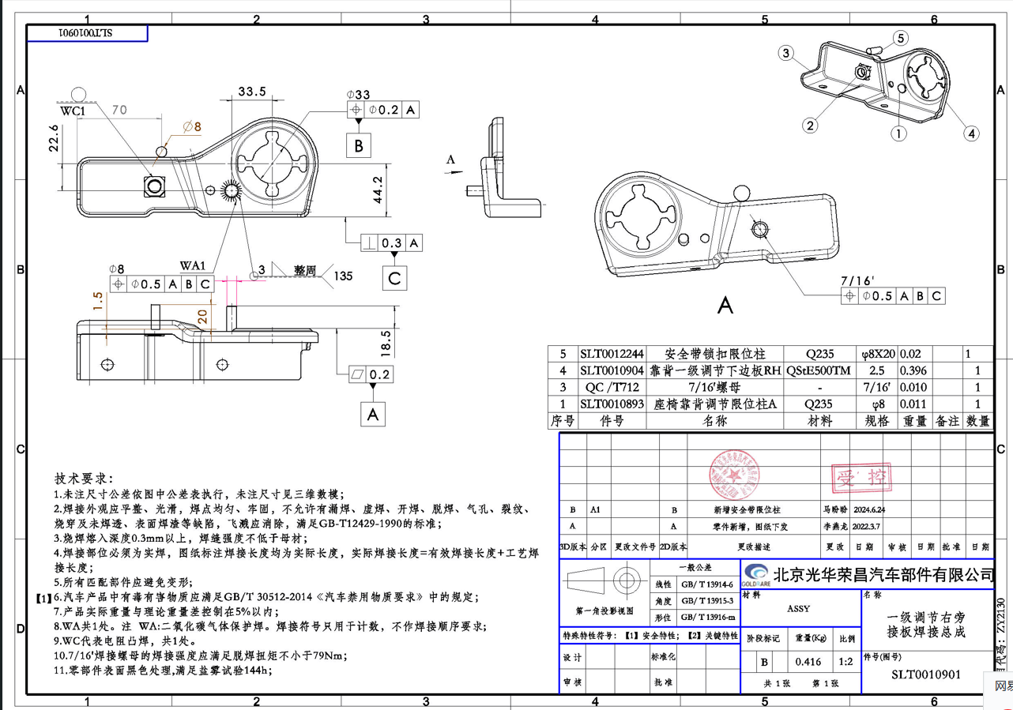 | 1.新增SLT001224安全带锁扣限位柱焊接，总成图号为SLT0010901 2.此冲压件是我司自行制作，需要外协限位柱自行焊接 3.SLT0010904同时取消安全带限位翻边 |  | 1.自制件 2.需要采购SLT001224安全带锁扣限位柱 | 需要采购SLT001224安全带锁扣限位柱 |  |  |  | 2024.6.28 | 消耗过渡 | 自制 | 冯亮亮 | 2024.6.28 | ECR0010603 | 吴英格
4 |  | SLT0011254 |  | 一级调节右旁接板焊接总成 |  | 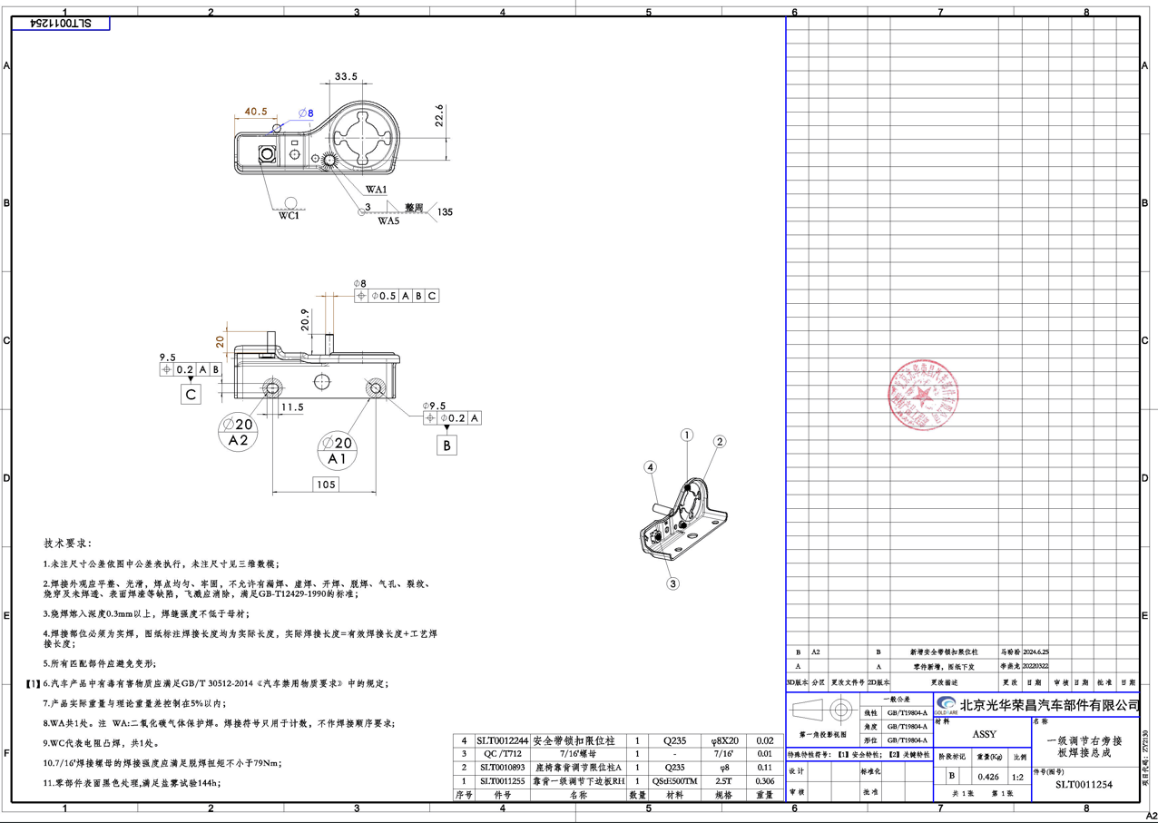 | 新增SLT001224安全带锁扣限位柱焊接 | 4.50 | 限位柱0.25元 焊接0.2元（最终沟通后0.18元，不再降价） | 1.需要新增SLT001224安全带锁扣限位柱 2.增加焊接费用 | 4.93 |  |  | 2024.6.28 | 消耗过渡 | 黄骅成卓 | 冯亮亮 | 2024.6.28 | ECR0010603 | 吴英格
4 |  | SLT0010528 |  | 直线阀固定轴 | 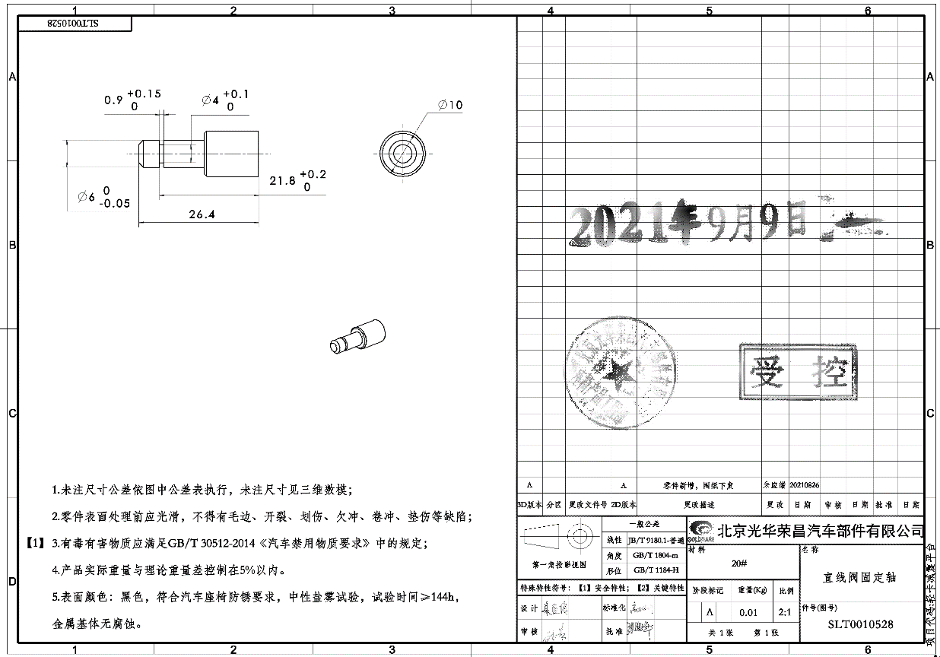 | 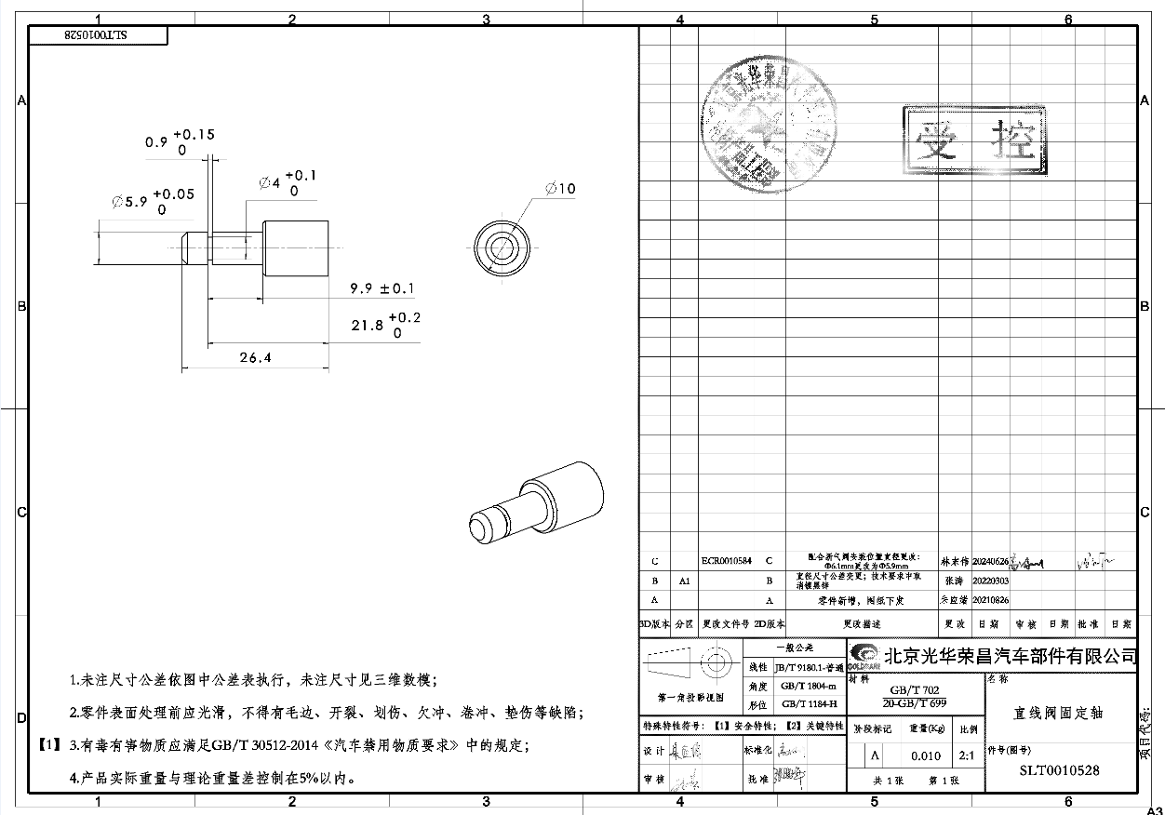 | 配合新气阀安装位置直径变更：ø6.1mm更改为ø5.9mm | 0.40 |  |  |  |  |  | 2024.6.28 | 消耗过渡 | 黄骅创合 | 冯亮亮 | 2024.6.28 | ECR0010584 | 吴英格
 |  | SLT0010546 |  | 直线阀下支架 | 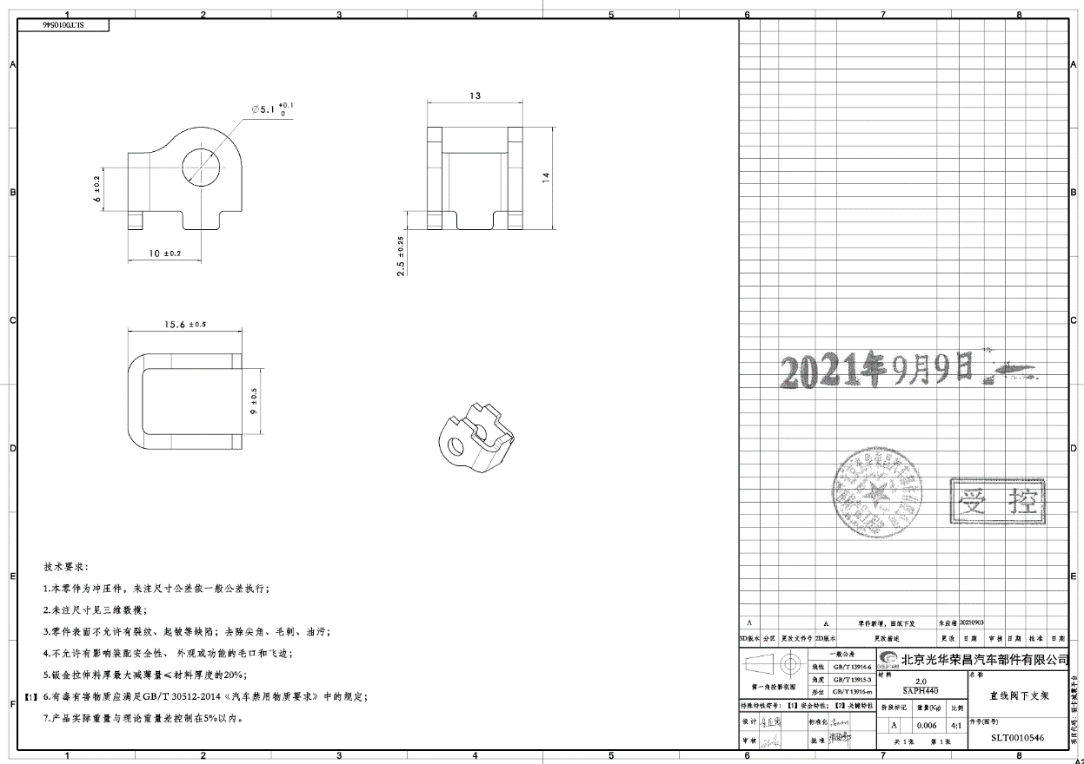 | 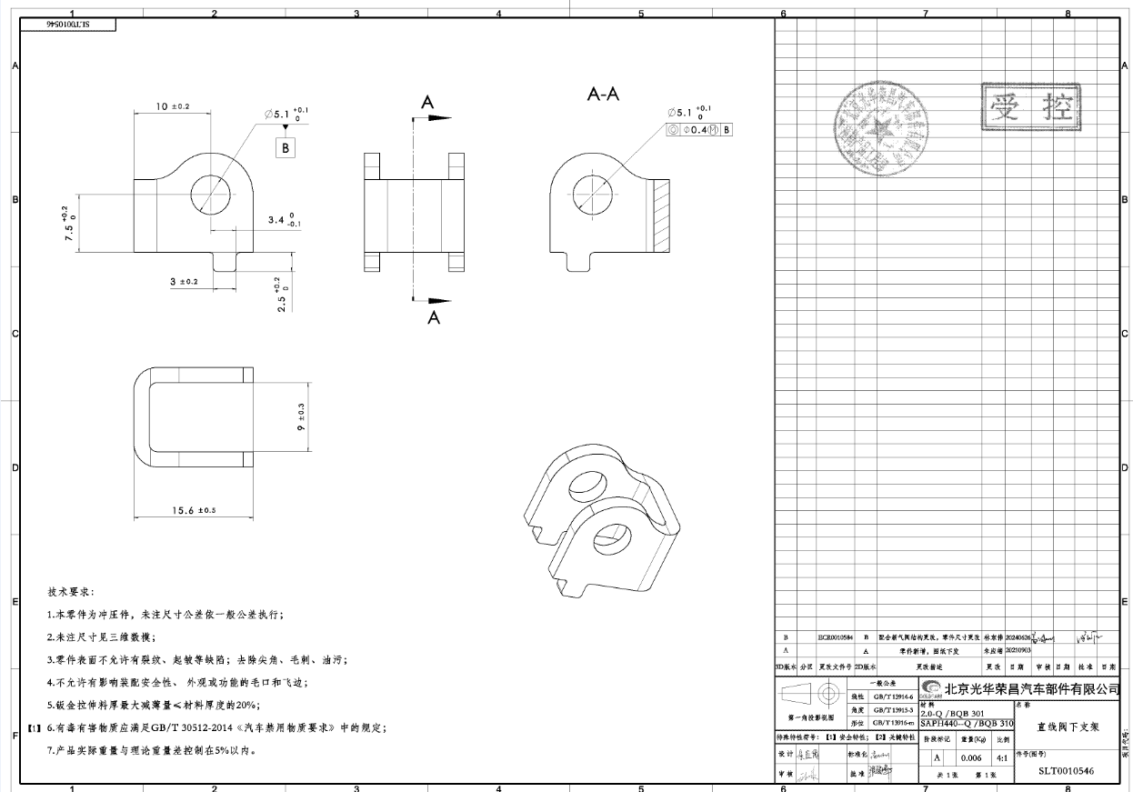 | 配合新气阀安装位置直径变更：1.孔位高度有变化。2.突起取消 |  | 自制件 |  |  |  |  | 2024.6.28 | 消耗过渡 | 自制 | 冯亮亮 | 2024.6.28 | ECR0010584 | 吴英格

